产品列表
序号 | 商品名称 | 重量(克) | 材质 | 含税单价(元/个） | 参考实物图
1 | jd-cp002-13灯板遮光件 | 2 | 硅橡胶 | 0.155
2 | jd-cp002-06灯板硅胶 | 1.6 | 硅橡胶 | 0.14
3 | jd-cp002-减震硅胶 | 0.2 | 硅橡胶 | 0.075 | 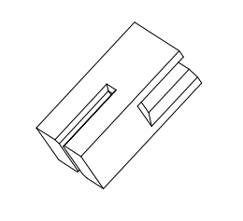
4 | jd-cp002-按键防水硅胶 | 0.5 | 硅橡胶 | 0.075 |  | 底部有4颗小钉
5 | jd-cp003-前部硅胶 | 2 | 硅橡胶 | 0.155 | 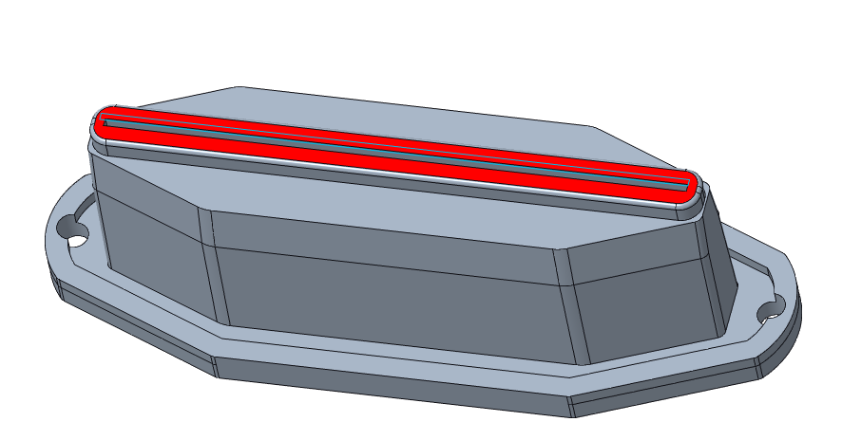
6 | jd-cp003-充电口硅胶 | 1 | 硅橡胶 | 0.15
7 | jd-cp003-按键防水硅胶 | 0.5 | 硅橡胶 | 0.075

